检测记录
检验项目 | 窗口镜（RSCK）表面光洁度检测记录
产品名称 |  | 测试时间
测试环境 | 温度： | 湿度：
测试样品 | 编号：1# | 规格： | 数量：
测试要求
测试依据
测试工具
测试方法和过程
测试结果
检验员 |  | 检验日期 | 年 月 日
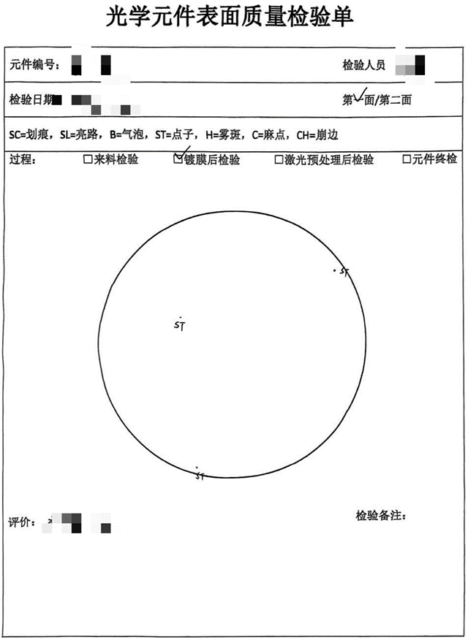

图1 窗口镜 第一面光洁度 |  |  | 图2 窗口镜 第二面光洁度

